1. A quoi sert Excel
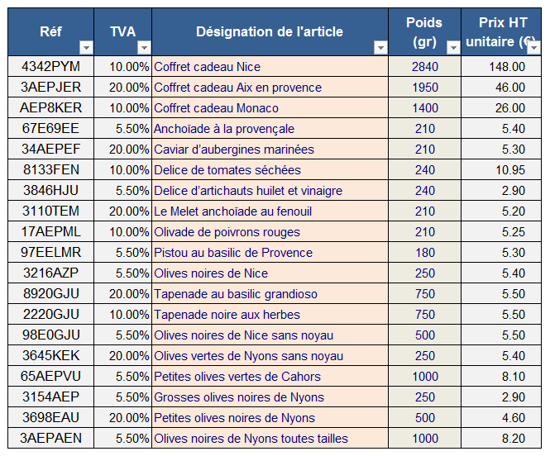
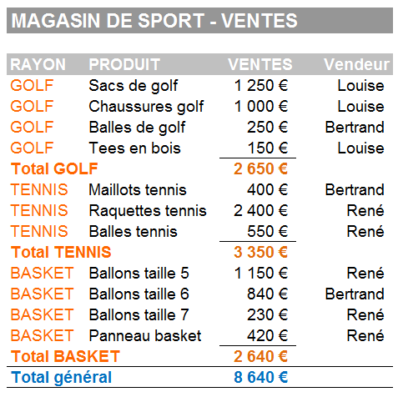
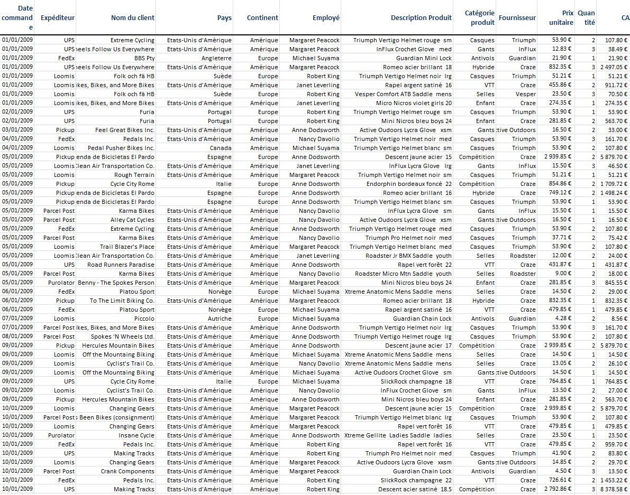
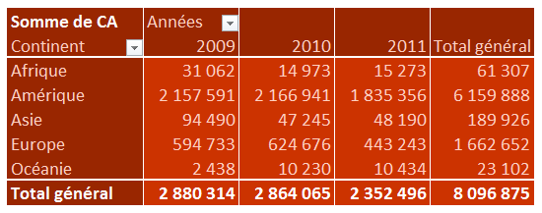
A quoi sert Excel ?

Tableaux avec nombres et calculs automatisés

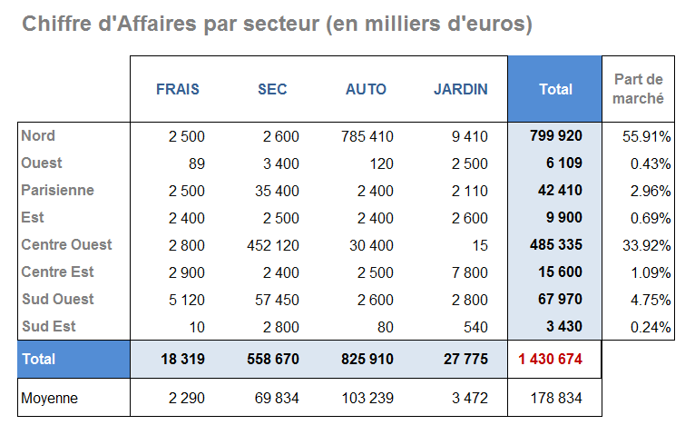

Des représentations graphiques qui font "parler" les chiffres

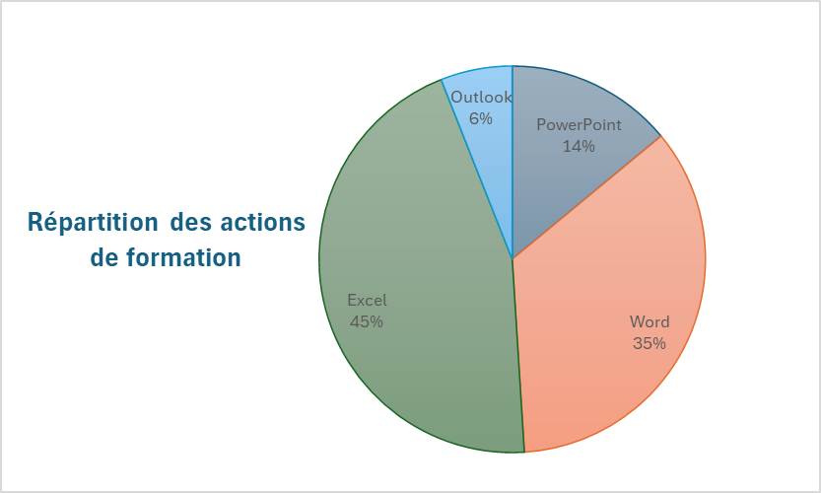
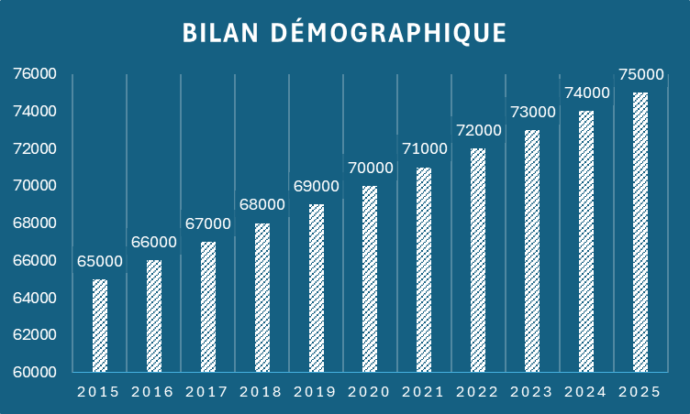

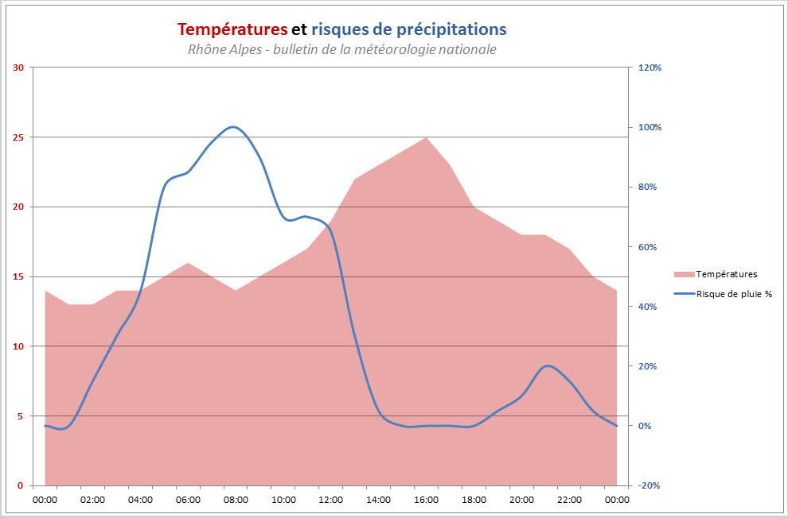

Gérer des "Bases de données"

2. Vocabulaire et zones
Vocabulaire et zones de travail

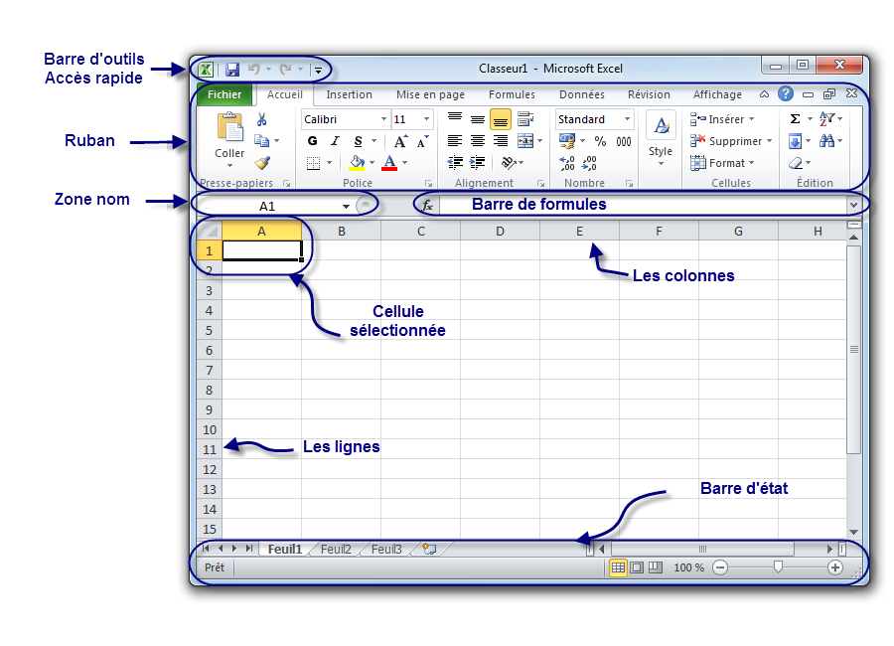
INTERFACE

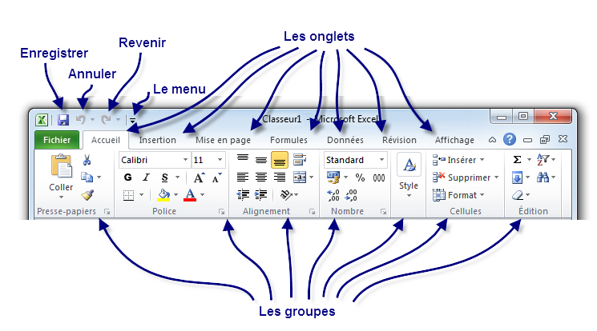
LE RUBAN

LA BARRE D'ETAT

3.Gérer feuilles
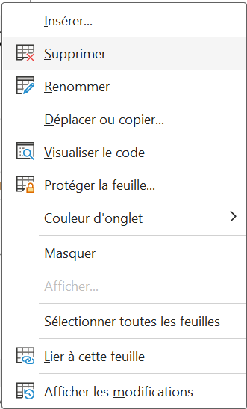
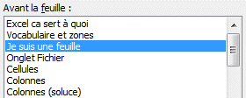
Gérer ses feuilles

Feuille active | Renommer

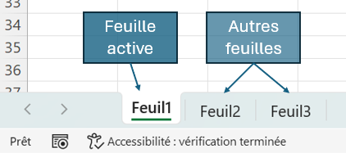
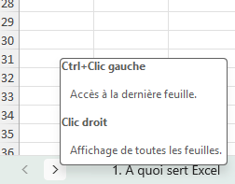

Déplacer

 |  | Astuce pour sélectionner une feuille rapidement

 | Dupliquer
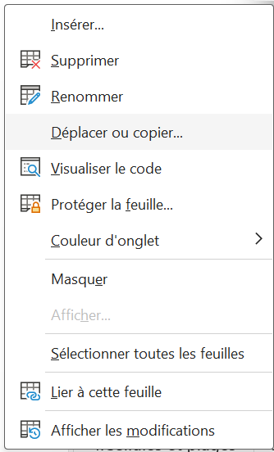

Supprimer

10. Remplissage instantané
Remplissage instantané de vos données
Commencez à taper, puis laissez Excel terminer le travail à votre place |  |  | Fonctionne avec Excel 2013 et >

Répétez l’opération dans la cellule C6 (Louis), puis regardez. Et voilà, c’est terminé.
2
Complétez le tableau sur la gauche. Dans la cellule C5, tapez Josette dans la colonne Prénom.
1
Adresse de messagerie | Prénom | Nom
josette.chambon@fourthcoffee.com
louis.bonin@northwindtraders.com
jan.kotas@litwareinc.com
mariya.sergienko@graphicdesigninstitute.com
steven.thorpe@northwindtraders.com
michael.neipper@northwindtraders.com
robert.zare@northwindtraders.com
laura.giussani@adventure-works.com
anne.hl@northwindtraders.com
alexander.david@contoso.com
kim.shane@northwindtraders.com
Essayez à nouveau avec (ou sans) les majuscules
3
manish.chopra@northwindtraders.com
gerwald.oberleitner@northwindtraders.com
amr.zaki@northwindtraders.com
yvnonne.mckay@northwindtraders.com

Adresse postale | CP | Ville
8 Rue de la Poste - 75000 Paris
45 Av de la Libération - 11000 Narbonne
2 Place du Soleil - 13000 Marseille
182 Av de la Poésie - 69000 Lyon
7 Rue de la Libération - 14000 Caen

Inscrits | Prénom | Age
Clément TINE - 19 ans
Anna KONDA - 24 ans
Maude ZARELLA - 21 ans
John DEUF - 20 ans
Léo PARD - 23 ans

